상품제안서
빛나 K-ART 자개 USB2.0 4~128GB | 상품코드: S46821

 |  |  |  |  |  |  | 02-713-8555 | www.synergygift.co.kr
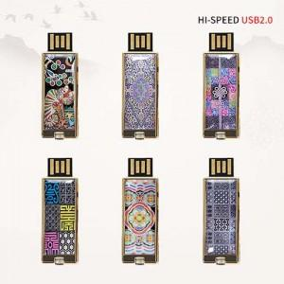

【상세/제작정보】

【인쇄/포장옵션】 | 레이저 / 포장지포장

【공급단가】 | 수량 | 50~ | 100~ | 300~ | 1,000~ | 3,000~
*VAT별도 | 8GB | 10,750원 | 10,490원 | 10,060원 | 9,800원 | 9,540원
 | 16GB | 12,750원 | 12,440원 | 11,930원 | 11,620원 | 11,320원
 | 32GB | 14,250원 | 13,900원 | 13,330원 | 12,990원 | 12,650원
 | 64GB | 17,500원 | 17,080원 | 16,380원 | 15,960원 | 15,540원

【상품 URL】 | https://www.synergygift.co.kr:443/src/goods_detail.php?gdno=46821

